14市町別_被保険者一人当たりの医療費グラフ
年度別 被保険者一人当たりの医療費
14市町別
 | 令和元年度 | 令和2年度 | 令和3年度 | 令和4年度 | 令和5年度 | 令和6年度
大阪市 | 914091.42399 | 881588.39063 | 861279.95076 | 864509.93406 | 877393.58871 | 889810.62124
堺市 | 873821.72489 | 851838.17842 | 839120.83558 | 843421.52735 | 848837.49546 | 873498.63376
岸和田市 | 919418.94744 | 912741.47119 | 906586.10041 | 907561.62833 | 910281.91228 | 914662.03667
泉大津市 | 913201.54982 | 843373.47955 | 850263.24069 | 900440.96359 | 857633.02082 | 861878.95706
貝塚市 | 899927.80228 | 899117.90244 | 903973.86369 | 905002.38394 | 912541.62228 | 898672.26349
茨木市 | 890565.65964 | 852049.03396 | 847923.92674 | 835926.60603 | 844258.06807 | 866899.75776
泉佐野市 | 903303.59845 | 868670.91178 | 874383.65214 | 889812.06811 | 899999.63751 | 908872.67503
和泉市 | 884562.64132 | 868319.52381 | 849836.30069 | 852494.98829 | 853852.30659 | 862784.73447
高石市 | 930519.10274 | 887554.89885 | 898439.25934 | 901391.88202 | 862165.79852 | 884887.35351
阪南市 | 918896.62388 | 870287.08067 | 879583.87263 | 861054.05256 | 843459.08942 | 872046.88971
能勢町 | 884722.07493 | 914231.68011 | 889511.58475 | 831727.71153 | 866053.28953 | 852654.79511
忠岡町 | 902563.62606 | 872030.37504 | 860511.52241 | 945510.92037 | 851709.01893 | 884359.57759
田尻町 | 912683.55818 | 871431.14407 | 845539.50462 | 869273.54943 | 864966.56659 | 838956.33457
岬町 | 991143.11797 | 931101.47236 | 921286.57711 | 906362.99679 | 902427.91452 | 920728.41402
広域連合全体 | 882614.31964 | 858076.51215 | 848405.77066 | 855816.27431 | 864239.92447 | 882248.68098

14市町別_被保険者一人当たりの医療費MAP
被保険者一人当たりの医療費の前年比(令和5年度に対する令和6年度の増減)
14市町別

 | 増加

 | 増減なし

 | 減少

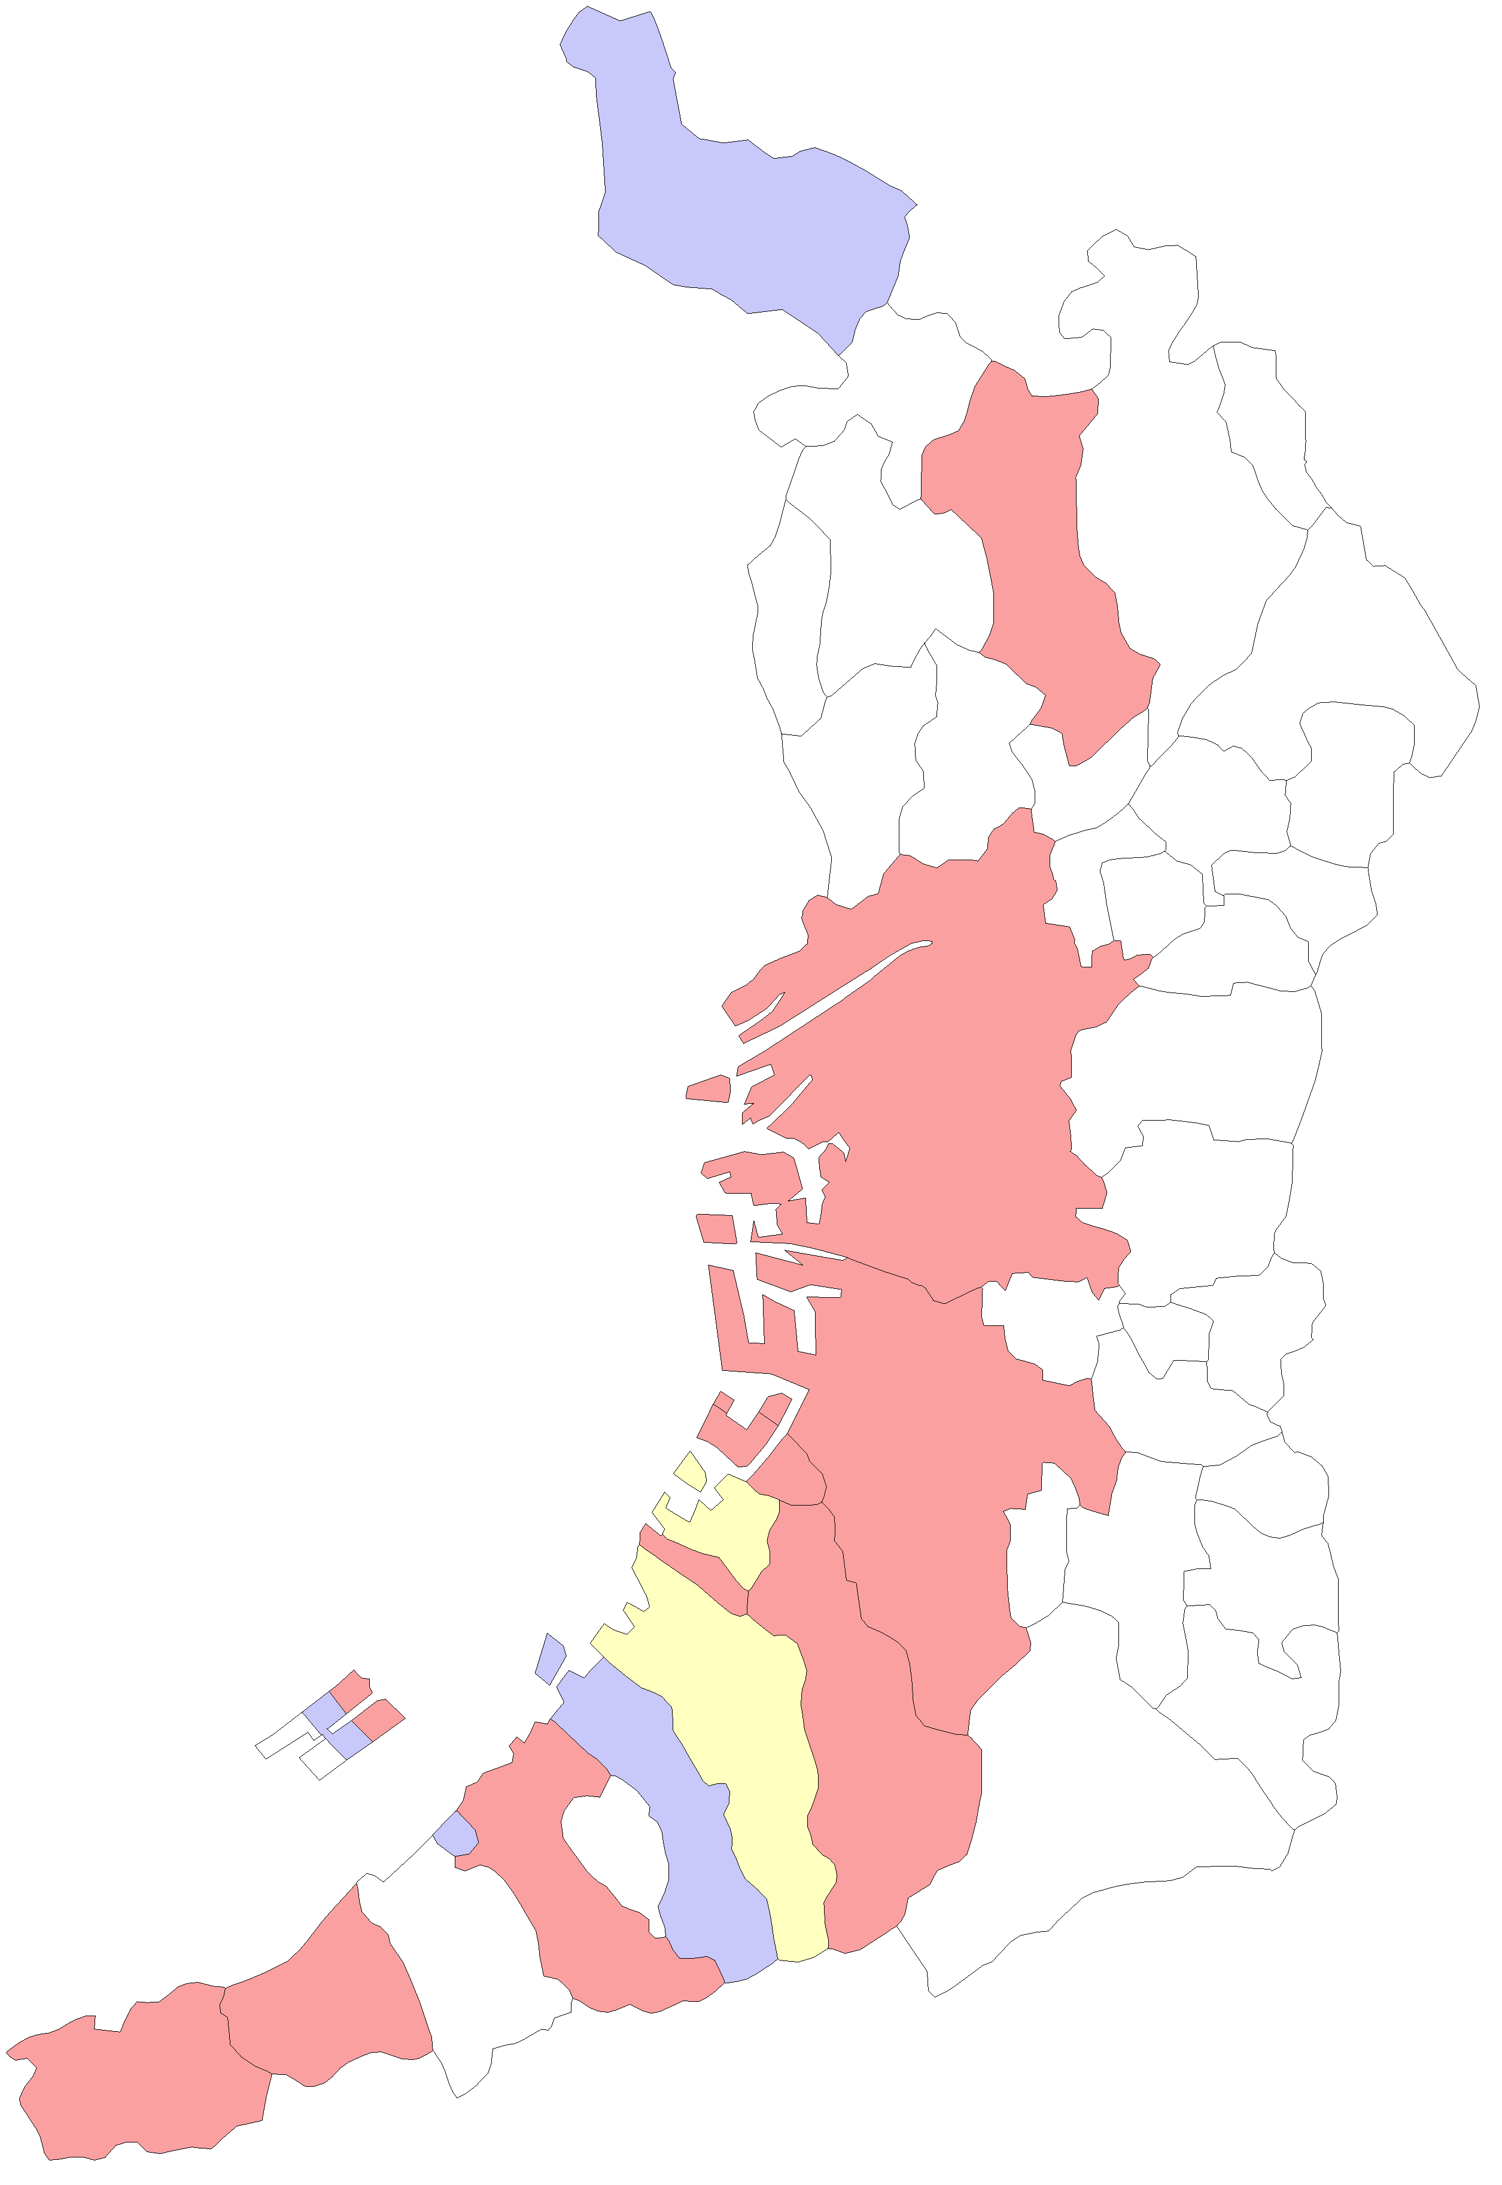
 |  | 大阪市
 |  | 堺市

能勢町

豊能町

島本町

茨木市
高槻市

箕面市

池田市
枚方市

豊中市
吹田市
摂津市
寝屋川市
交野市

守口市
四條畷市
門真市

大東市

大阪市
東大阪市

八尾市

松原市
柏原市
藤井寺市

羽曳野市

高石市
堺市
太子町

泉大津市
富田林市
忠岡町
大阪狭山市
河南町

千早赤阪村
貝塚市
岸和田市

和泉市
河内長野市
田尻町
熊取町

泉南市
泉佐野市

阪南市

岬町

14市町別_レセプト一件当たりの医療費グラフ
年度別 レセプト一件当たりの医療費
14市町別
 | 令和元年度 | 令和2年度 | 令和3年度 | 令和4年度 | 令和5年度 | 令和6年度
大阪市 | 34432.75706 | 34600.248491 | 33825.165161 | 33908.3423 | 34527.796678 | 34917.718413
堺市 | 35485.841256 | 36099.590318 | 35440.9807 | 35501.159286 | 35704.676533 | 36322.745073
岸和田市 | 40097.573337 | 41456.313383 | 40915.275903 | 40737.445475 | 40824.59361 | 40738.4065
泉大津市 | 32766.61496 | 31519.262709 | 31814.244434 | 33783.065802 | 32472.191355 | 32639.414317
貝塚市 | 37297.300588 | 39461.84689 | 39603.868178 | 39634.908968 | 40004.208488 | 39979.281743
茨木市 | 34879.829607 | 34920.034673 | 34474.441844 | 33751.695355 | 34105.098235 | 34808.095364
泉佐野市 | 36269.707446 | 36320.221577 | 36295.00523 | 36637.520028 | 37205.607847 | 37419.995816
和泉市 | 37352.058789 | 38714.955078 | 38076.186981 | 38180.868846 | 38166.773807 | 38078.901714
高石市 | 35799.946152 | 35895.113924 | 36473.557145 | 36742.202494 | 35489.678213 | 36584.417181
阪南市 | 39336.738793 | 38664.771377 | 38810.313694 | 38283.620721 | 37783.701811 | 38996.171182
能勢町 | 44215.928371 | 48083.825915 | 48343.986419 | 45656.65319 | 47124.910838 | 46727.368069
忠岡町 | 35696.534879 | 36372.845906 | 35972.58631 | 39715.476866 | 35367.473899 | 36385.194318
田尻町 | 36471.670205 | 35842.613894 | 35244.375809 | 35917.748535 | 37171.785821 | 34959.762989
岬町 | 39999.222317 | 39057.884213 | 38422.786208 | 37982.81931 | 38057.61276 | 38391.514377
広域連合全体 | 33813.295528 | 34204.016912 | 33739.021135 | 33912.728237 | 34268.06952 | 34727.825598

14市町別_レセプト一件当たりの医療費MAP
レセプト一件当たりの医療費の前年比(令和5年度に対する令和6年度の増減)
14市町別

 | 増加

 | 増減なし

 | 減少

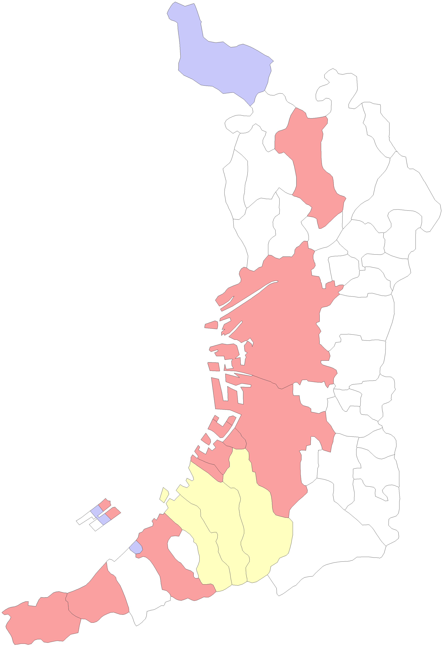
 |  | 大阪市
 |  | 堺市

能勢町

豊能町

島本町

茨木市
高槻市

箕面市

池田市
枚方市

豊中市
吹田市
摂津市
寝屋川市
交野市

守口市
四條畷市
門真市

大東市

大阪市
東大阪市

八尾市

松原市
柏原市
藤井寺市

羽曳野市

高石市
堺市
太子町

泉大津市
富田林市
忠岡町
大阪狭山市
河南町

千早赤阪村
貝塚市
岸和田市

和泉市
河内長野市
田尻町
熊取町

泉南市
泉佐野市

阪南市

岬町

14市町別_受診率グラフ
年度別 受診率
14市町別
 | 令和元年度 | 令和2年度 | 令和3年度 | 令和4年度 | 令和5年度 | 令和6年度
大阪市 | 26.547145859 | 25.479250268 | 25.462697571 | 25.495493894 | 25.41122438 | 25.483068817
堺市 | 24.624517666 | 23.596893231 | 23.6765693 | 23.757577057 | 23.773846395 | 24.048254944
岸和田市 | 22.929540891 | 22.016947401 | 22.15764358 | 22.27831465 | 22.297390661 | 22.452081838
泉大津市 | 27.869877646 | 26.757398717 | 26.725866222 | 26.653618972 | 26.411307184 | 26.406079125
貝塚市 | 24.128496918 | 22.784486112 | 22.825393207 | 22.833466948 | 22.811140547 | 22.478449444
茨木市 | 25.532397081 | 24.400005382 | 24.595726033 | 24.766951622 | 24.754600097 | 24.905119016
泉佐野市 | 24.905180165 | 23.917004745 | 24.091018767 | 24.286907723 | 24.189892051 | 24.288422679
和泉市 | 23.681764005 | 22.428529804 | 22.319364623 | 22.327804842 | 22.371613354 | 22.657815631
高石市 | 25.992192804 | 24.726342998 | 24.63261962 | 24.532875572 | 24.293423946 | 24.187548188
阪南市 | 23.359756098 | 22.508527781 | 22.663663056 | 22.491447683 | 22.323357664 | 22.362372081
能勢町 | 20.009125841 | 19.013289037 | 18.399632522 | 18.217010083 | 18.377823409 | 18.247438928
忠岡町 | 25.284348442 | 23.974763407 | 23.921313719 | 23.807114883 | 24.08170347 | 24.305479033
田尻町 | 25.024451939 | 24.312711864 | 23.990764064 | 24.20178282 | 23.269438029 | 23.997769517
岬町 | 24.779059706 | 23.839014609 | 23.977609852 | 23.862446581 | 23.71215242 | 23.982602118
広域連合全体 | 26.102582013 | 25.087009937 | 25.146128788 | 25.23584267 | 25.219976981 | 25.404662278

14市町別_受診率MAP
受診率の前年比(令和5年度に対する令和6年度の増減)
14市町別

 | 増加

 | 増減なし

 | 減少

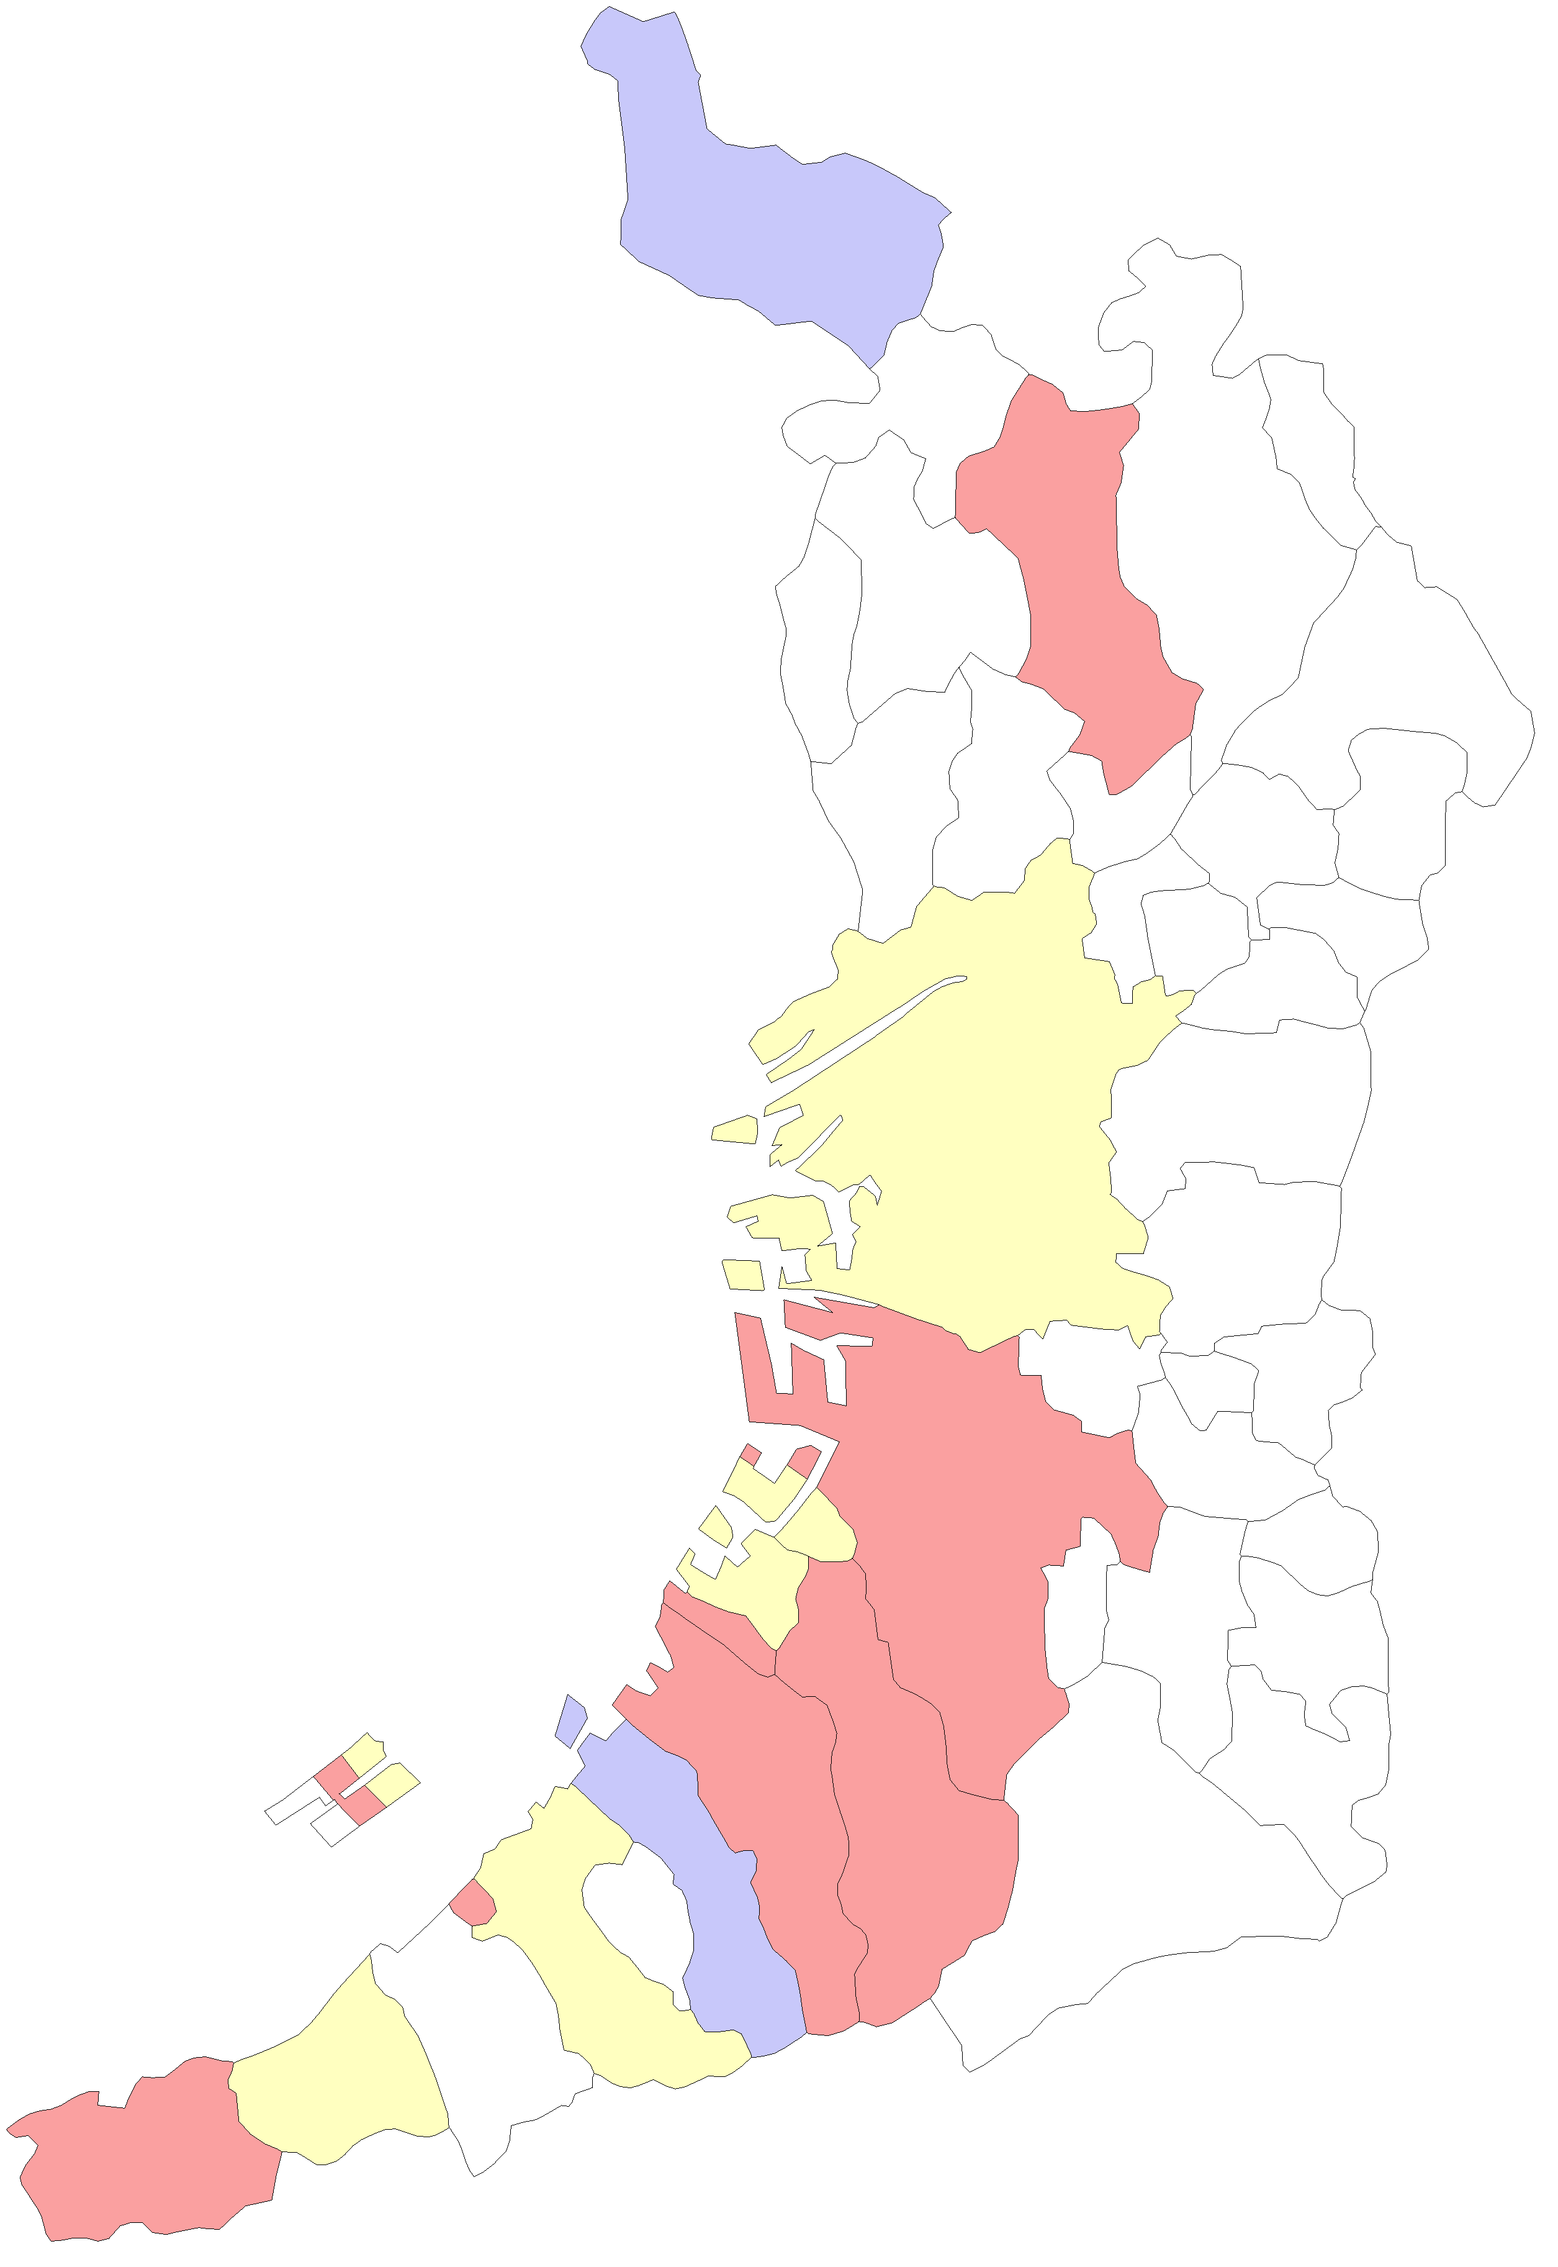
 |  | 大阪市
 |  | 堺市

能勢町

豊能町

島本町

茨木市
高槻市

箕面市

池田市
枚方市

豊中市
吹田市
摂津市
寝屋川市
交野市

守口市
四條畷市
門真市

大東市

大阪市
東大阪市

八尾市

松原市
柏原市
藤井寺市

羽曳野市

高石市
堺市
太子町

泉大津市
富田林市
忠岡町
大阪狭山市
河南町

千早赤阪村
貝塚市
岸和田市

和泉市
河内長野市
田尻町
熊取町

泉南市
泉佐野市

阪南市

岬町

